상품제안서
자개프리미엄볼펜골드+청자상감운학문자개명함 | 상품코드: S46493

 |  |  |  |  |  |  | 02-713-8555 | www.synergygift.co.kr
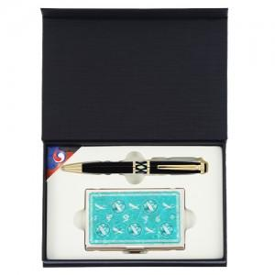

【상세/제작정보】

【인쇄/포장옵션】 | 레이저 볼펜+자개명함 세트당 / 포장지포장

【공급단가】 | 수량 | 20~ | 100~ | 300~ | 500~ | 1,000~
*VAT별도 | 단가 | 19,110원 | 18,080원 | 17,190원 | 16,750원 | 16,460원

【상품 URL】 | https://www.synergygift.co.kr:443/src/goods_detail.php?gdno=46493

